Plan1
Aparelho de Medir Pressão
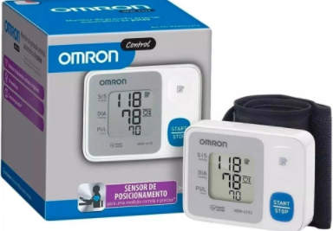

Introdução

Nosso objetivo é trazer os pontos fracos desse produto, afim de se aprimorar cada vez mais e como consequencia melhorar cada vez mais e buscar a satisfação dos clientes.

Usabilidade
Produto facil de Manusear, simples porem com pouco recursos, poucos botoes fazendo com que o usuário faça uso de uma mesma tecla para duas ou mais Funçoes.
DESIGN
O Aparelho em Análise tem um design moderno,pequeno e se encaixa perfeitamente ao braço.
Materia Prima
O material do produto é fragil, seu visor é de acrílico. A pulseira tem uma velcro pequeno não é de tamanho Universal, podendo assim ficar curto no braço.
Acabamento
Seu acabamento é simples, com material fragil .
Durabilidade
A durabilidade desse produto em questão,não é boa, pois foi Fábricado com materias frageis, não suportando impactos em caso de quedas.

